常德庆
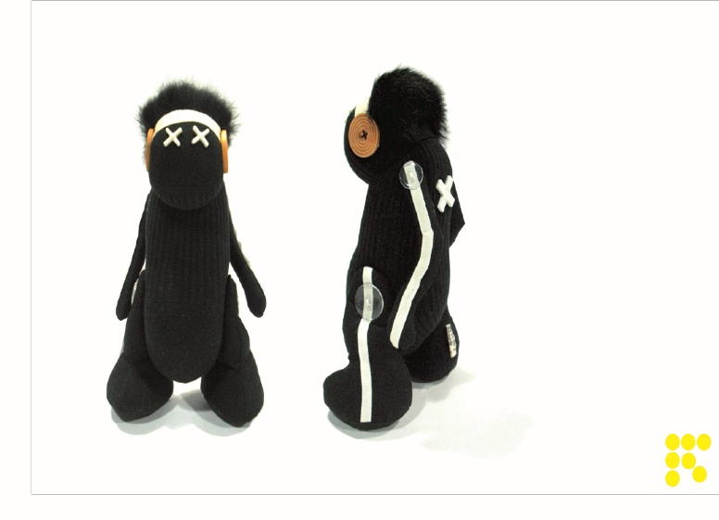

品名 | 兔毛头
序号 | 制作名录 | 制作时间（分钟）
1 | 头+塞棉花 | 20
2 | 棉花 | 17克
3 | 脚裁剪（2对4片） | 4
4 | 脚装饰线一条 | 2
5 | 脚商标缝纫 | 1
6 | 脚缝纫 | 30
7 | 棉花 | 10克
8 | 脚塞棉花+翻口收口+塞木片 | 25
9 | 手裁剪（2对4片） | 4
10 | 手装饰线一条 | 2
11 | 手缝纫车工 | 20
12 | 棉花 | 10克
13 | 手塞棉花+翻口收口 | 20
14 | 身体裁剪+缝合 | 15
15 | 身体塞棉花 | 30
16 | 身体棉花 | 35克
17 | 头部兔毛缝合 | 30
18 | 0.8人字带缝合 | 15
19 | 订十字眼睛+后背 | 5
20 | 订头部两侧的纽扣 | 3
21 | 订手臂两侧纽扣装手臂 | 3
22 | 订脚两侧纽扣装脚 | 3

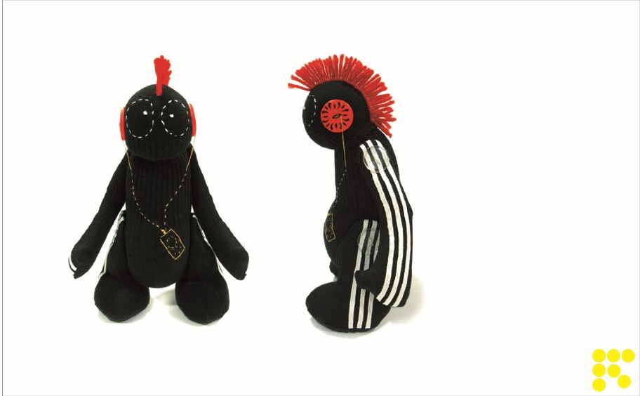

品名
序号 | 制作名录 | 制作时间（分钟）
1 | 头+塞棉花 | 20
2 | 棉花 | 17克
3 | 脚裁剪（2对4片） | 4
4 | 脚装饰线两条 | 4
5 | 脚商标缝纫 | 1
6 | 脚缝纫 | 30
7 | 棉花 | 10克
8 | 脚塞棉花+翻口收口+塞木片 | 25
9 | 手裁剪（2对4片） | 4
10 | 手装饰线2条 | 4
11 | 手缝纫车工 | 20
12 | 棉花 | 10克
13 | 手塞棉花+翻口收口 | 20
14 | 身体裁剪+缝合 | 15
15 | 身体塞棉花 | 30
16 | 身体棉花 | 35克
17 | 头部红色毛缝合 | 30
18 | 眼睛刺绣 | 15
19 | 订头部两侧的纽扣 | 3
20 | 订手臂两侧纽扣装手臂 | 3
21 | 订脚两侧纽扣装脚 | 3

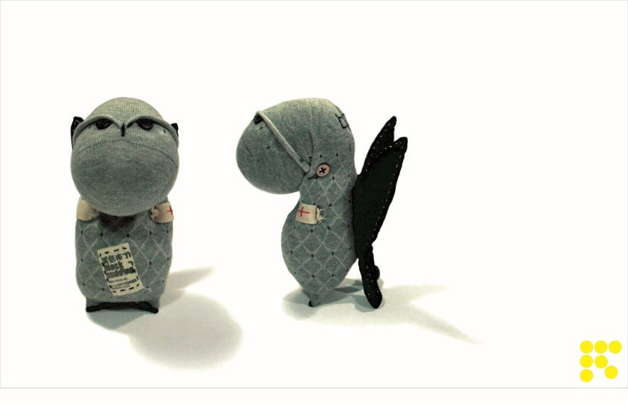

品名 | 斜斜豆
序号 | 制作名录 | 制作时间（分钟）
1 | 头+塞棉花+收口 | 20
2 | 棉花 | 25克
3 | 翅膀裁剪（2片） | 5
4 | 翅膀缝纫 | 15
5 | 翅膀棉花 | 20克
6 | 翅膀手塞棉花+翻口收口 | 15
8 | 身体+缝纫 | 2
9 | 棉花 | 35克
10 | 身体塞棉花+头部结合 | 40
11 | 手部的手工制作 | 30
12 | 翅膀与身体缝合手工制作 | 15
13 | 身体与头部缝合 | 25
14 | 订眼睛 | 5
15 | 订头部两侧的纽扣 | 3

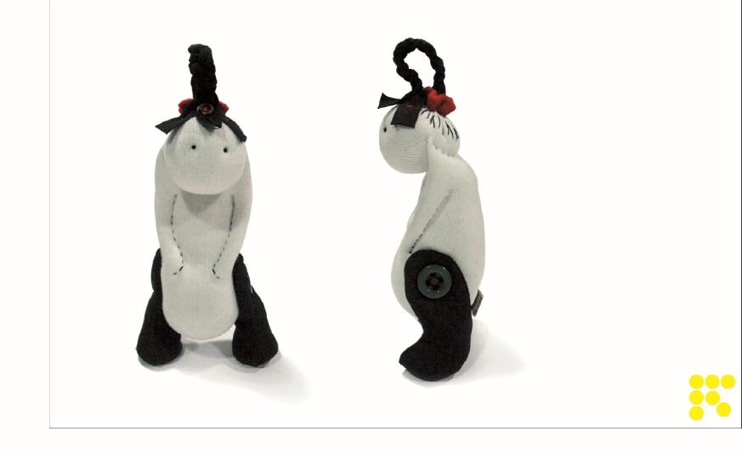

品名
序号 | 制作名录 | 制作时间（分钟）
1 | 头+塞棉花 | 20
2 | 棉花 | 17克
3 | 脚裁剪（2对4片） | 4
4 | 脚装饰线一条 | 2
5 | 脚商标缝纫 | 1
6 | 脚缝纫 | 30
7 | 棉花 | 10克
8 | 脚塞棉花+翻口收口+塞木片 | 25
9 | 身体塞棉花 | 30
10 | 身体棉花 | 35克
11 | 头部装饰辫子 | 15
12 | 辫子缝合 | 15
13 | 绣眼睛 | 5
14 | 订头部两侧的纽扣 | 3
15 | 订脚两侧纽扣装脚 | 3

品名 | 大。D
序号 | 制作名录 | 制作时间（分钟）
1 | 裁剪 | 20
2 | 棉花
3 | 车缝手臂+翻*2个 | 15
4 | 车缝大身+翻 | 25
5 | 手臂收口1对 | 20
6 | 大身收口 | 5
7 | 大身固定铁丝 | 50
8 | 手臂固定铁丝1只 | 25
9 | 身体塞棉花 | 30
10 | 手塞棉花1对 | 15
11 | 缝脚底*2 | 15

品名 | 大。D
序号 | 制作名录 | 制作时间（分钟）
1 | 裁剪 | 20
2 | 棉花
3 | 车缝手臂+翻*2个 | 15
4 | 车缝大身+翻 | 25
5 | 脚商标缝纫 | 1
6 | 脚缝纫 | 30
7 | 棉花 | 10克
8 | 脚塞棉花+翻口收口+塞木片 | 25
9 | 手裁剪（2对4片） | 4
10 | 手装饰线一条 | 2
11 | 手缝纫车工 | 20
12 | 棉花 | 10克
13 | 手塞棉花+翻口收口 | 20
14 | 身体裁剪+缝合 | 15
15 | 身体塞棉花 | 30
16 | 身体棉花 | 35克
17 | 头部兔毛缝合 | 30
18 | 0.8人字带缝合 | 15
19 | 订十字眼睛+后背 | 5
20 | 订头部两侧的纽扣 | 3
21 | 订手臂两侧纽扣装手臂 | 3
22 | 订脚两侧纽扣装脚 | 3

王伟旭
品名 | 普通布领结
序号 | 制作名录 | 制作时间（分钟）
1 | 裁剪 | 4
2 | 车缝---大片 | 3
3 | 翻---大片 | 2
4 | 大片烫定型 | 3
5 | 车缝---小片 | 1
6 | 小片烫定型 | 1
7 | 烫衬 | 2
8 | 领结中间系扣缝制 | 6
9 | 领结系带制作 | 2
10 | 车缝商标 | 1
11 | 金属片领结定位 | 20
12 | 铠甲片缝片一边（4片）
13 | 铠甲片缝片一边（3片）
14 | 铠甲缝中间三片
15 | 铠甲2边定位缝制

品名 | 软木布领结
序号 | 制作名录 | 制作时间（分钟）
1 | 裁剪 | 4
2 | 车缝+翻---大片 | 5
3 | 车缝+翻---小片 | 2
4 | 烫衬 | 2
5 | 烫定型 | 4
6 | 领结中间系扣缝制 | 8
7 | 领结系带制作 | 2
8 | 缝商标 | 1

品名 | 纸领结
序号 | 制作名录 | 制作时间（分钟）
1 | 纸领结折叠 | 25
2 | 领结系带制作 | 2
3 | 缝商标 | 1

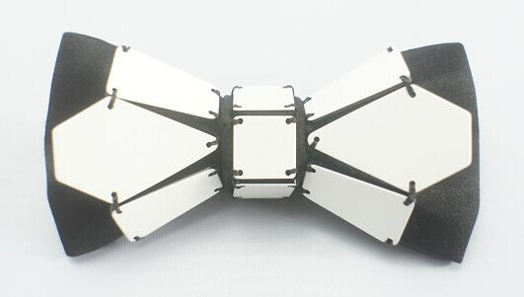
品名 | 铠甲领结-天蝎座（蜜蜂）
序号 | 制作名录 | 制作时间（分钟）
1 | 裁剪 | 4
2 | 车缝+翻---大片 | 4
3 | 车缝+翻---小片 | 2
4 | 烫衬 | 2
5 | 烫定型 | 4
6 | 领结中间系扣缝制 | 6
7 | 领结系带制作 | 2
8 | 缝商标 | 1
9 | 铠甲片缝片一边（3片）*2 | 14
10 | 中间三片 | 6
11 | 铠甲2边定位缝制 | 20

品名 | 铠甲领结-小飞机（小花）
序号 | 制作名录 | 制作时间（分钟）
1 | 裁剪 | 4
2 | 车缝+翻---大片 | 4
3 | 车缝+翻---小片 | 2
4 | 烫衬 | 2
5 | 烫定型 | 4
6 | 领结中间系扣缝制 | 6
7 | 领结系带制作 | 2
8 | 缝商标 | 1
9 | 铠甲片缝片一边（4片）*2 | 17
10 | 中间三片 | 6
11 | 铠甲2边定位缝制 | 20

品名 | 铠甲领结-蝴蝶（蜻蜓）
序号 | 制作名录 | 制作时间（分钟）
1 | 裁剪 | 4
2 | 车缝+翻---大片 | 4
3 | 车缝+翻---小片 | 2
4 | 烫衬 | 2
5 | 烫定型 | 4
6 | 领结中间系扣缝制 | 6
7 | 领结系带制作 | 2
8 | 缝商标 | 1
9 | 铠甲片缝片一边（3片）*2 | 14
10 | 中间三片 | 6
11 | 铠甲2边定位缝制 | 20

品名 | 铠甲领结-小蜜蜂
序号 | 制作名录 | 制作时间（分钟）
1 | 裁剪 | 4
2 | 车缝+翻---大片 | 4
3 | 车缝+翻---小片 | 2
4 | 烫衬 | 2
5 | 烫定型 | 4
6 | 领结中间系扣缝制 | 6
7 | 领结系带制作 | 2
8 | 缝商标 | 1
9 | 铠甲片缝片一边（2片）*2 | 8
10 | 铠甲片缝片中间（2片）*2 | 6
11 | 中间定位 | 6
12 | 铠甲2边定位缝制 | 15

品名 | 毛胡子别针
序号 | 制作名录 | 制作时间（分钟）
1 | 封口，缝别针 | 5

品名 | 儿童别针
序号 | 制作名录 | 制作时间（分钟）
1 | 裁剪 | 4
2 | 车缝+翻---大片 | 5
3 | 车缝+翻---小片 | 2
4 | 烫衬 | 2
5 | 烫定型 | 4
6 | 领结中间缝别针 | 8

品名 | 3片小花胸针
序号 | 制作名录 | 制作时间（分钟）
1 | 手缝片 | 15
2 | 领结中间缝别针 | 8

品名 | 真丝小蝴蝶胸花
序号 | 制作名录 | 制作时间（分钟）
1 | 裁剪 | 4
2 | 汤片 | 2
3 | 车缝+翻---大片 | 15
4 | 手缝别针 | 10

品名 | 真丝领结胸针
序号 | 制作名录 | 制作时间（分钟）
1 | 裁剪 | 4
2 | 车缝+翻---大片 | 5
3 | 车缝+翻---小片 | 2
4 | 烫衬 | 2
5 | 烫定型 | 4
6 | 领结中间缝别针 | 10

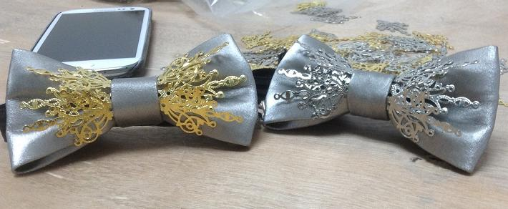
品名 | 普通布领结
序号 | 制作名录 | 制作时间（分钟）
1 | 裁剪 | 4
2 | 车缝+翻---大片 | 4
3 | 车缝+翻---小片 | 2
4 | 烫衬 | 2
5 | 烫定型 | 4
6 | 领结中间系扣缝制 | 6
7 | 领结系带制作 | 2
8 | 缝商标 | 1
9 | 金属片缝制 | 20

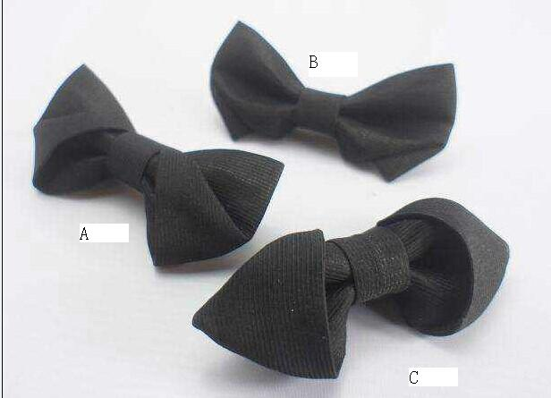
品名 | 布领结-A,C
序号 | 制作名录 | 制作时间（分钟）
1 | 裁剪 | 4
2 | 车缝+翻 | 5
3 | 烫衬 | 2
4 | 烫定型 | 4
5 | 领结中间系扣缝制 | 6
6 | 领结系带制作 | 2
7 | 缝商标 | 1

品名 | 布领结-B
序号 | 制作名录 | 制作时间（分钟）
1 | 裁剪 | 4
2 | 车缝+翻---大片 | 4
3 | 车缝+翻---小片 | 2
4 | 烫衬 | 2
5 | 烫定型 | 5
6 | 定型车缝 | 5
7 | 领结中间系扣缝制 | 6
8 | 领结系带制作 | 2
9 | 缝商标 | 1

品名 | 翅膀
序号 | 制作名录 | 制作时间（分钟）
1 | 领结系带制作 | 2
2 | 缝商标 | 1
3 | 塑料领结折叠 | 7
4 | 穿系带 | 2

品名 | 波浪
序号 | 制作名录 | 制作时间（分钟）
1 | 领结系带制作 | 2
2 | 缝商标 | 1
3 | 塑料领结折叠 | 3
4 | 穿系带 | 2

品名 | 陶瓷饼干
序号 | 制作名录 | 制作时间（分钟）
1 | 领结系带制作 | 2
2 | 缝商标 | 1
3 | 领结中间系扣缝制 | 8
4 | 穿系带 | 1

品名 | 草编领结
序号 | 制作名录 | 制作时间（分钟）
1 | 裁剪 | 4
2 | 车缝+翻---大片 | 5
3 | 车缝+翻---小片 | 2
4 | 烫衬 | 2
5 | 烫定型 | 4
6 | 领结中间系扣缝制 | 8
7 | 领结系带制作 | 2
8 | 缝商标 | 1

品名 | 镶边领结
序号 | 制作名录 | 制作时间（分钟）
1 | 裁剪 | 4
2 | 车缝+翻---大片 | 12
3 | 车缝+翻---小片 | 12
4 | 烫衬 | 2
5 | 烫定型 | 4
6 | 领结中间系扣缝制 | 12
7 | 领结系带制作 | 2
8 | 缝商标 | 1

品名 | 双色领结
序号 | 制作名录 | 制作时间（分钟）
1 | 裁剪 | 4
2 | 车缝+翻---大片 | 12
3 | 车缝+翻---小片 | 12
4 | 烫衬 | 2
5 | 烫定型 | 4
6 | 领结中间系扣缝制 | 12
7 | 领结系带制作 | 2
8 | 缝商标 | 1

品名 | 不对称领结-a-002
序号 | 制作名录 | 制作时间（分钟）
1 | 裁剪 | 8
2 | 车缝+翻---大片 | 15
3 | 车缝+翻---小片 | 15
4 | 车缝+翻---中间条 | 10
5 | 烫衬 | 2
6 | 烫定型 | 4
7 | 领结中间系扣缝制 | 8
8 | 领结系带制作 | 5
9 | 缝商标 | 1

品名 | 川字领结-a-003
序号 | 制作名录 | 制作时间（分钟）
1 | 裁剪 | 8
2 | 车缝+翻---大片 | 15
3 | 车缝+翻---川字小片 | 20
4 | 车缝+翻---中间条 | 10
5 | 烫衬 | 4
6 | 烫定型 | 4
7 | 川字定型 | 8
8 | 领结中间系扣缝制 | 8
9 | 领结系带制作 | 5
10 | 缝商标 | 1

品名 | 耳朵领结-a-001（狐狸头，大蝴蝶）
序号 | 制作名录 | 制作时间（分钟）
1 | 裁剪 | 8
2 | 车缝+翻---大片 | 15
3 | 车缝+翻---耳朵片 | 15
4 | 车缝+翻---中间条 | 10
5 | 烫衬 | 2
6 | 烫定型 | 4
7 | 领结中间系扣缝制 | 8
8 | 领结塑性 | 10
9 | 领结系带制作 | 5
10 | 缝商标 | 1

品名 | 空气领结
序号 | 制作名录 | 制作时间（分钟）
1 | 裁剪 | 4
2 | 车缝+翻---大片 | 15
3 | 车缝+翻---中间条 | 5
4 | 烫衬 | 2
5 | 烫定型 | 4
6 | 领结中间系扣缝制 | 8
7 | 领结系带制作 | 5
8 | 缝商标 | 1

朱叶
品名 | 米丽莎头箍
序号 | 制作名录 | 制作时间（分钟）
1 | 裁剪 | 2
2 | 布与头箍粘合 | 15
3 | 订珠子 | 12
4 | 固定雪纺花冠 | 10

品名 | 五角星边夹
序号 | 制作名录 | 制作时间（分钟）
1 | 冲刀模 | 4
2 | 布与皮革五金粘合 | 10
3 | 布片缝在五金上 | 4

品名 | 梅花边夹
序号 | 制作名录 | 制作时间（分钟）
1 | 冲刀模 | 2
2 | 布与皮革五金粘合 | 3
3 | 布与五金粘合 | 3

品名 | 蝴蝶边夹
序号 | 制作名录 | 制作时间（分钟）
1 | 冲刀模 | 4
2 | 布与皮革五金粘合 | 10
3 | 躯干粘合 | 4

品名 | 棒棒糖蝴蝶结
序号 | 制作名录 | 制作时间（分钟）
1 | 蝴蝶结制作+裁断 | 8
2 | 布与发夹五金粘合 | 7
3 | 包装 | 1

品名 | 冰雪女王头箍
序号 | 制作名录 | 制作时间（分钟）
1 | 串珠 | 70
2 | 粘合兔毛 | 6

品名 | 冰雪女王头箍
序号 | 制作名录 | 制作时间（分钟）
1 | 丝带包头箍 | 20
2 | 粘合天鹅+皇冠 | 25
3 | 粘合兔毛球 | 10
4 | 冲刀模片 | 5

品名 | 蜻蜓别针
序号 | 制作名录 | 制作时间（分钟）
1 | 冲刀模 | 2
2 | 布与皮革粘合 | 6
3 | 缝别针 | 4

品名 | 米丽莎头箍
序号 | 制作名录 | 制作时间（分钟）
1 | 冲刀模 | 2
2 | 布与皮革粘合 | 6
3 | 缝别针 | 4

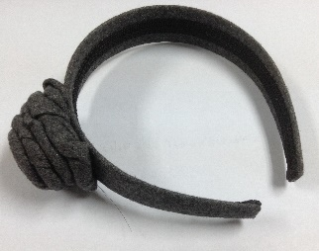
品名 | 米丽莎头箍
序号 | 制作名录 | 制作时间（分钟）
1 | 裁剪 | 2
2 | 布与头箍粘合 | 15
3 | 车缝+翻 | 2
4 | 缝制头花 | 12

品名 | 金蝴蝶头箍
序号 | 制作名录 | 制作时间（分钟）
1 | 裁剪 | 4
2 | 布与头箍粘合 | 12
3 | 头箍两头固定 | 8
4 | 皮革与面料粘合（蝴蝶） | 3
5 | 蝴蝶粘在头箍上 | 1

品名 | 蝴蝶结头箍（网纱珠片）
序号 | 制作名录 | 制作时间（分钟）
1 | 裁剪 | 3
2 | 头箍布车缝+翻身 | 10
3 | 蝴蝶结制作 | 10
4 | 蝴蝶结粘在头箍上 | 1

品名 | 天鹅绒蝴蝶结头箍
序号 | 制作名录 | 制作时间（分钟）
1 | 裁剪 | 2
2 | 头箍布车缝+翻身 | 10
3 | 蝴蝶结制作 | 10
4 | 蝴蝶结粘在头箍上 | 1

品名 | 雪纺纱头箍
序号 | 制作名录 | 制作时间（分钟）
1 | 裁剪 | 2
2 | 订珠子 | 12
3 | 固定雪纺花冠 | 10

